关系图
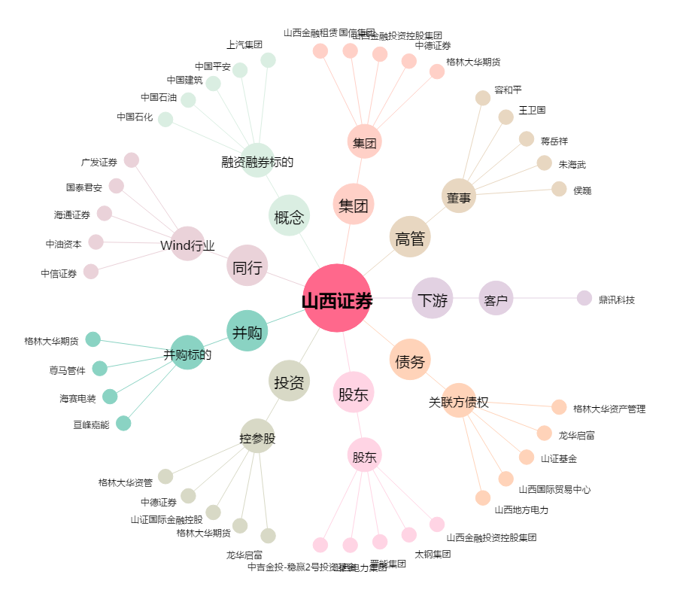
山西证券[002500.SZ] - 关系概览图

